상품제안서
유니콘 대용량 LED 보조배터리 10000mAh | 상품코드: S27760

 |  |  |  |  |  |  | 02-713-8555 | www.synergygift.co.kr
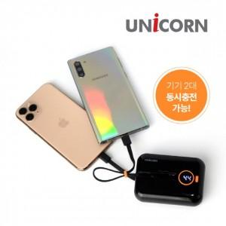

【상세/제작정보】

【인쇄/포장옵션】 | 레이저, 풀칼라 / 포장지포장

【공급단가】 | 수량 | 50~ | 100~ | 500~ | 1,000~ | 2,000~
*VAT별도 | 블랙 | 13,940원 | 13,730원 | 13,400원 | 12,870원 | 12,330원
 | 화이트 | 13,940원 | 13,730원 | 13,400원 | 12,870원 | 12,330원

【상품 URL】 | https://www.synergygift.co.kr:443/src/goods_detail.php?gdno=27760

